1. Peticiones registradas
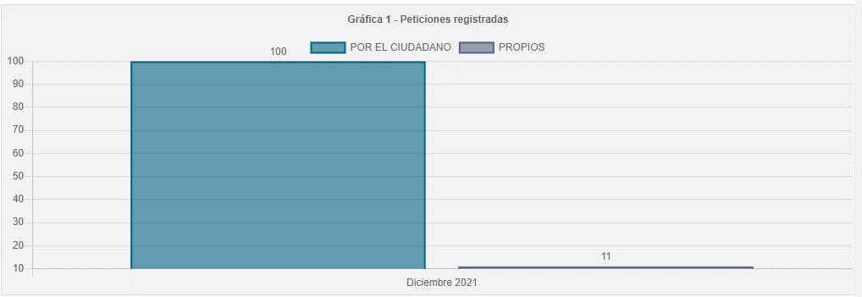
Tipo de ingreso | Registrada
Periodo | PERIODO ACTUAL

Etiquetas de fila | Peticiones
Por el ciudadano | 100
Propios | 11
Total general | 111

2.Canal de atención
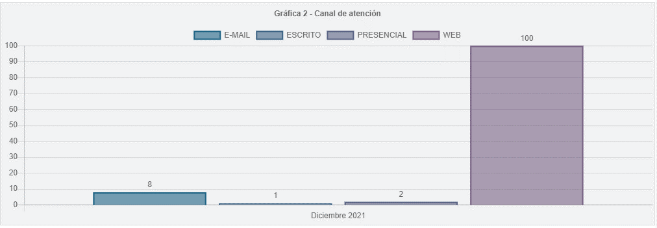
Tipo de ingreso | Registrada
Periodo | PERIODO ACTUAL

Etiquetas de fila | Peticiones
E-MAIL | 8
ESCRITO | 1
PRESENCIAL | 2
WEB | 100
Total general | 111

8.Participación por localidad
Participación por Localidad
 | Peticiones
01 - USAQUEN | 8
02 - CHAPINERO | 5
06 - TUNJUELITO | 1
07 - BOSA | 4
08 - KENNEDY | 11
09 - FONTIBON | 4
10 - ENGATIVA | 10
11 - SUBA | 2
12 - BARRIOS UNIDOS | 2
13 - TEUSAQUILLO | 4
14 - LOS MARTIRES | 4
16 - PUENTE ARANDA | 1
17 - LA CANDELARIA | 4
18 - RAFAEL URIBE URIBE | 2
19 - CIUDAD BOLIVAR | 3
Participación por Localidad | Peticiones
01 - USAQUEN | 8
02 - CHAPINERO | 5
06 - TUNJUELITO | 1
07 - BOSA | 4
08 - KENNEDY | 11
09 - FONTIBON | 4
10 - ENGATIVA | 10
11 - SUBA | 2
12 - BARRIOS UNIDOS | 2
13 - TEUSAQUILLO | 4
14 - LOS MARTIRES | 4
16 - PUENTE ARANDA | 1
17 - LA CANDELARIA | 4
18 - RAFAEL URIBE URIBE | 2
19 - CIUDAD BOLIVAR | 3
Total general | 65

9.Participación por estrato
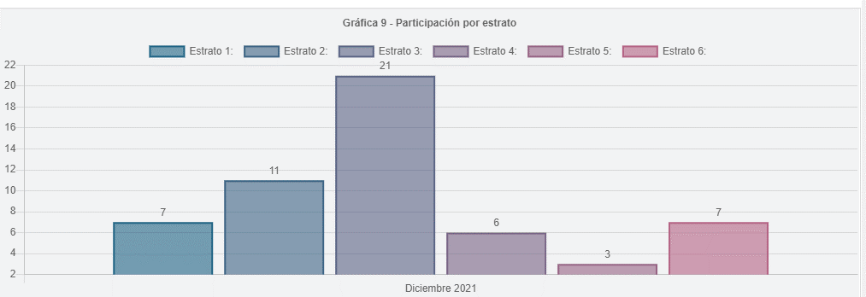
Participación por Estrato | Peticiones
1 | 7
2 | 11
3 | 21
4 | 6
5 | 3
6 | 7
TOTAL | 55

10.Part. tipo requiriente
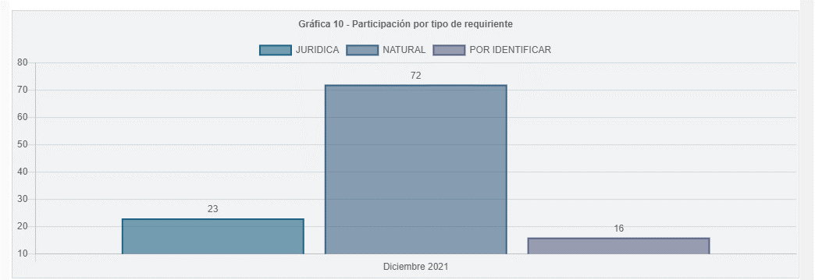
Periodo | PERIODO ACTUAL
Tipo de ingreso | Registrada

TIPO REQUIRIENTE | Peticiones
Natural | 72
Juridica | 23
Por definir | 16
Total general | 111

11.Part. calidad de requiriente
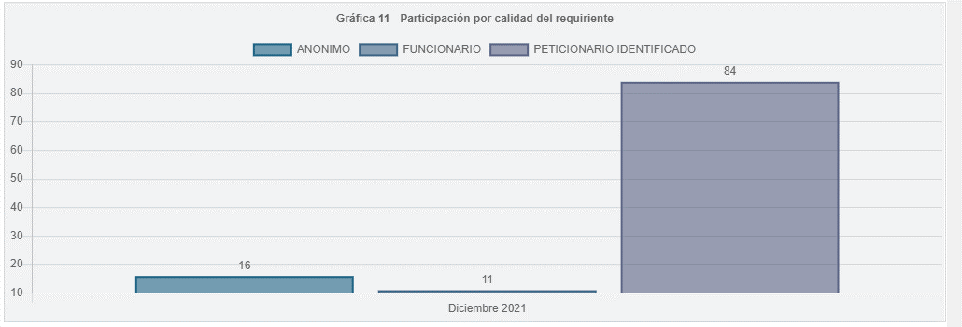
Periodo | PERIODO ACTUAL
Tipo de ingreso | Registrada

CALIDAD REQUIRIENTE | Peticiones
Peticionario Identificado | 84
Anonimo | 16
Funcionario | 11
Total general | 111

